硬件渠道价
硬件 | 型号 | 渠道价（元） | 市场指导价（元） | 备注 | 图片
互动屏 | 24寸单屏 | 6,000 | 10000 | 只含24寸互动屏 | 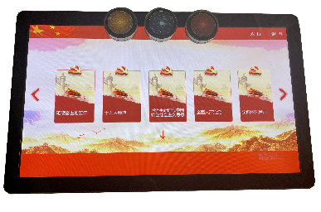
 | 43寸单屏 | 20,000 | 30000 | 只含43寸互动屏
 | 43寸互动平台 | 40,000 | 60000 | 屏和主机一体 | 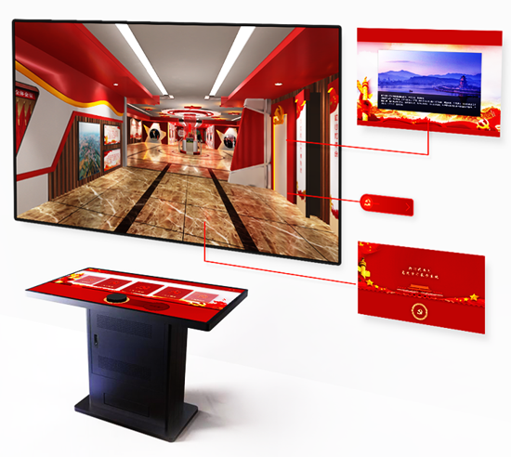
PICO VR一体机 | PICO G2 | 1,850 | 1999 | 3K | 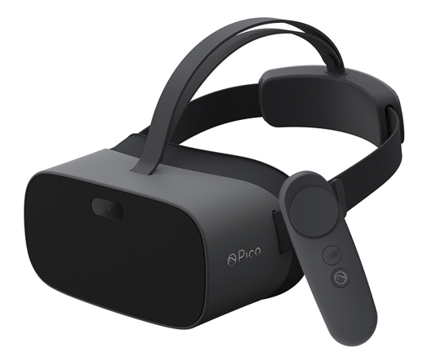
 | PICO G2 PRO | 2,150 | 3899 | 3K增强版
 | PICO G2 4K | 2,250 | 2499 | 4K
 | PICO G2 4K PLUS | 2,650 | 3899 | 4K增强版
大朋 VR一体机 | 大朋P1 | 1,100 | 1399 | 2.5K | 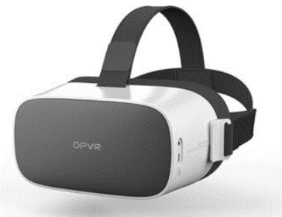
 | 大朋P1 PRO | 1,650 | 1999 | 3K
 | 大朋P1 PRO 4K | 2,150 | 2699 | 4K
HTC VIVE (PC VR) | HTC VIVE | 4,888 | 6000 | 电脑自配（5000）
 | HTC VIVE PRO | 11,888 | 15000 | 电脑自配（5000）
特色装备 | VR观景台升降4K版 | 9,000 | 15000 | 含4K VR一体机
 | VR交互一体机M2 | 19,000 | 25000 | 含VR眼镜和主机 | 